Peru
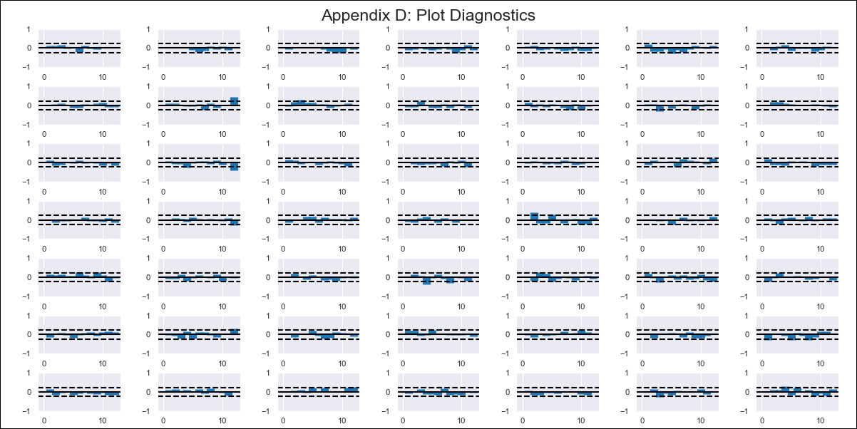
Peru - Inflation - Next 12 months forecast as of: 2024-02-01

Model | VAR - 8 | Exogenous Variables | Inflación USA, Índice del tipo de cambio real Bilateral var annual, Reservas Internacionales, Términos de Intercambio, Gastos Corrientes, Expectativa de Inflación a 12 meses
Training Data | 2016-01-01 to 2023-03-01
Test Data | 2023-03-01 to 2024-02-01

Date | Inflation Change YoY % | Lower Bound - 95% Confidence Interval | Upper Bound - 95% Confidence Interval
2024-03-01 | 3.35 | 2.8 | 3.9
2024-04-01 | 3.44 | 2.03 | 4.74
2024-05-01 | 3.47 | 1.02 | 5.64
2024-06-01 | 3.23 | -0.23 | 6.33
2024-07-01 | 2.94 | -1.26 | 7.27
2024-08-01 | 2.28 | -2.66 | 7.93
2024-09-01 | 2.08 | -3.28 | 9.48
2024-10-01 | 1.55 | -4.82 | 10.33
2024-11-01 | 1.18 | -5.88 | 11.73
2024-12-01 | 0.73 | -7.21 | 12.9
2025-01-01 | 0.89 | -7.9 | 14.81
2025-02-01 | 1.01 | -9.27 | 16.1

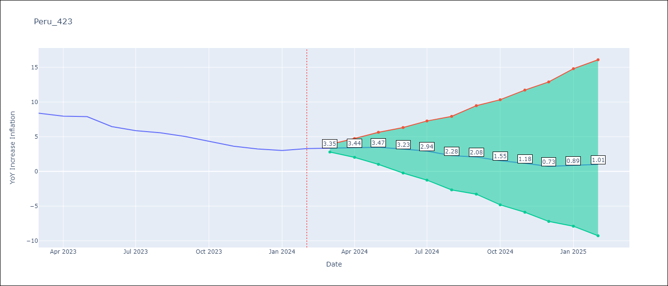

Test Metrics
RMSE | 0.45
Naive RMSE | 0.6
MAPE | 6.44%

Test Predictions
Date | Predicted | Actual
2023-03-01 | 8.41 | 8.4
2023-04-01 | 8.21 | 7.97
2023-05-01 | 7.96 | 7.89
2023-06-01 | 7.42 | 6.46
2023-07-01 | 6.85 | 5.88
2023-08-01 | 5.9 | 5.58
2023-09-01 | 5.42 | 5.04
2023-10-01 | 4.59 | 4.34
2023-11-01 | 3.93 | 3.64
2023-12-01 | 3.19 | 3.24
2024-01-01 | 3.07 | 3.02
2024-02-01 | 2.9 | 3.29

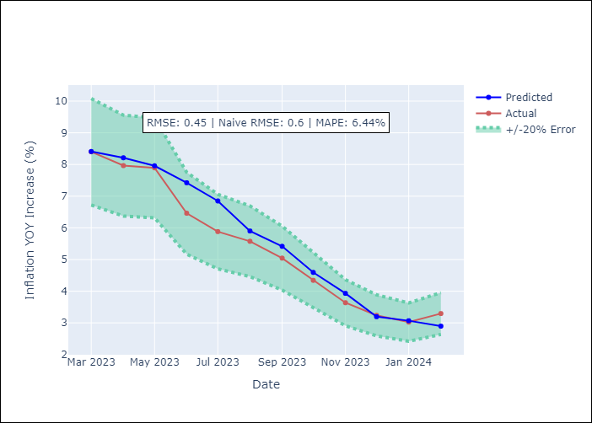

Appendix A: Model Summary
Model | VAR - 8
Sample | 2016-01-01 to 2024-02-01
No. of Observations | 98
Terms | P-value (Statistical significance)
L1.YoY Increase Inflation | 6.5968024799E-07
L1. Inflación USA | 0.75565127642
L1.Índice del tipo de cambio real Bilateral var annual | 0.00025465832177
L1.Reservas Internacionales | 0.83807273334
L1.Términos de Intercambio | 0.93108435588
L1.Gastos Corrientes | 0.040623230189
L1. Expectativa de Inflación a 12 meses | 0.044049774133
L2.YoY Increase Inflation | 0.0098131709379
L2. Inflación USA | 0.19540793772
L2.Índice del tipo de cambio real Bilateral var annual | 0.79373308225
L2.Reservas Internacionales | 0.22416014852
L2.Términos de Intercambio | 0.065865053907
L2.Gastos Corrientes | 0.070989751359
L2. Expectativa de Inflación a 12 meses | 0.63181575333
L3.YoY Increase Inflation | 0.01006646159
L3. Inflación USA | 0.769854519
L3.Índice del tipo de cambio real Bilateral var annual | 0.71035960516
L3.Reservas Internacionales | 0.06309309604
L3.Términos de Intercambio | 0.10951560017
L3.Gastos Corrientes | 0.15024137244
L3. Expectativa de Inflación a 12 meses | 0.50411600541
L4.YoY Increase Inflation | 0.091196839067
L4. Inflación USA | 0.427165907
L4.Índice del tipo de cambio real Bilateral var annual | 0.062656631332
L4.Reservas Internacionales | 0.42383761291
L4.Términos de Intercambio | 0.49789752151
L4.Gastos Corrientes | 0.24041943225
L4. Expectativa de Inflación a 12 meses | 0.33622867425
L5.YoY Increase Inflation | 0.048854059388
L5. Inflación USA | 0.38483181624
L5.Índice del tipo de cambio real Bilateral var annual | 0.58117524709
L5.Reservas Internacionales | 0.056345022561
L5.Términos de Intercambio | 0.080517085096
L5.Gastos Corrientes | 0.23891638834
L5. Expectativa de Inflación a 12 meses | 0.79478804305
L6.YoY Increase Inflation | 0.66150045668
L6. Inflación USA | 0.17038517925
L6.Índice del tipo de cambio real Bilateral var annual | 0.96018739513
L6.Reservas Internacionales | 0.14251075128
L6.Términos de Intercambio | 0.14531044546
L6.Gastos Corrientes | 0.088029949402
L6. Expectativa de Inflación a 12 meses | 0.22946980361
L7.YoY Increase Inflation | 0.6338235462
L7. Inflación USA | 0.059610063843
L7.Índice del tipo de cambio real Bilateral var annual | 0.60330123514
L7.Reservas Internacionales | 0.24011374088
L7.Términos de Intercambio | 0.9245194392
L7.Gastos Corrientes | 0.045247451348
L7. Expectativa de Inflación a 12 meses | 0.19915370676
L8.YoY Increase Inflation | 0.96682207945
L8. Inflación USA | 0.001965016911
L8.Índice del tipo de cambio real Bilateral var annual | 0.018368366408
L8.Reservas Internacionales | 0.077932351482
L8.Términos de Intercambio | 0.6559281071
L8.Gastos Corrientes | 0.082316667011
L8. Expectativa de Inflación a 12 meses | 0.68050483972
Assumptions | P-value

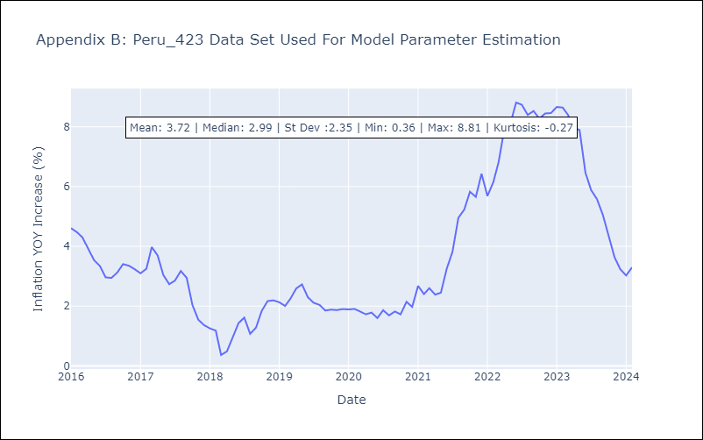

Appendix C: Residuals Analysis
Mean | 0.0
Errors AutoCorrelated? | 1.7071170877679862 | No Autocorrelation
Normal? | No

